Confirmación de
CONFIRMACION DR. JUAN SOTO
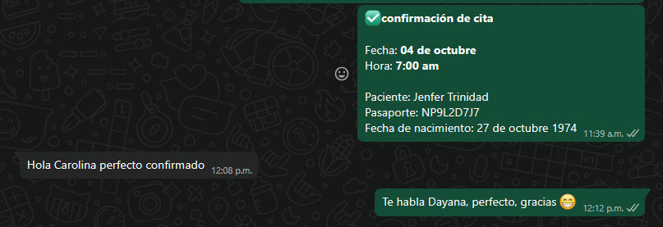

Hotel | hashtag98 hotel
Dirección | Cra. 41 # 10 - 23, El Poblado, Medellín

Vuelo
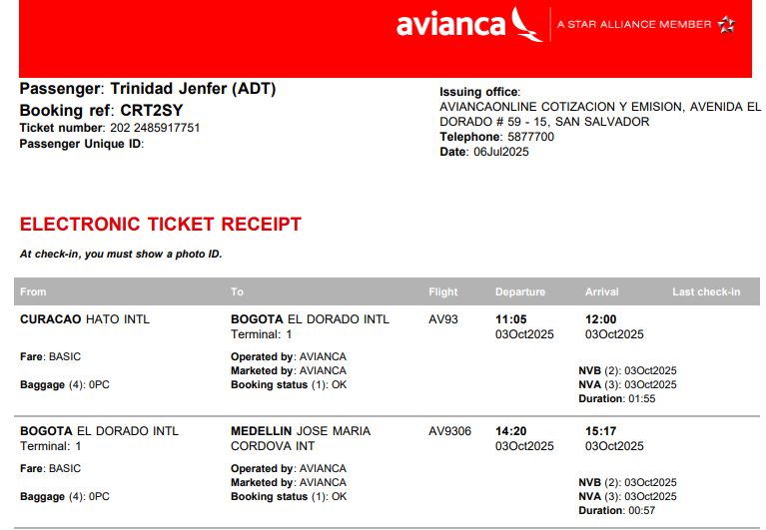
N°RESERVA: | CRT2SY

